Feuil1
GENOME PROCARYOTE A RÉPLIQUER
 |  | L'ADN circulaire de la bactérie E.coli mesure 4,6Mpb (4,5E+6)
Séquence à répliquer |  | L'ADN linéaire du génome humain mesure 6Gpb (6E+9) (diploïde)
chez un procaryote (en pb)
 |  | pb signifie "paires de bases", c'est l'unité de longueur de l'ADN
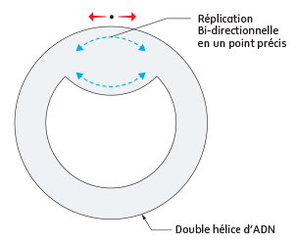
Temps de Réplication de l'ADN procaryote)
en minutes
en secondes

Nombre d'ADN polymérase
travaillant sur l'ADN procaryote

Vitesse de l'ADN polymerase | Chez les Procaryotes :
(en pb/s) | #DIV/0!
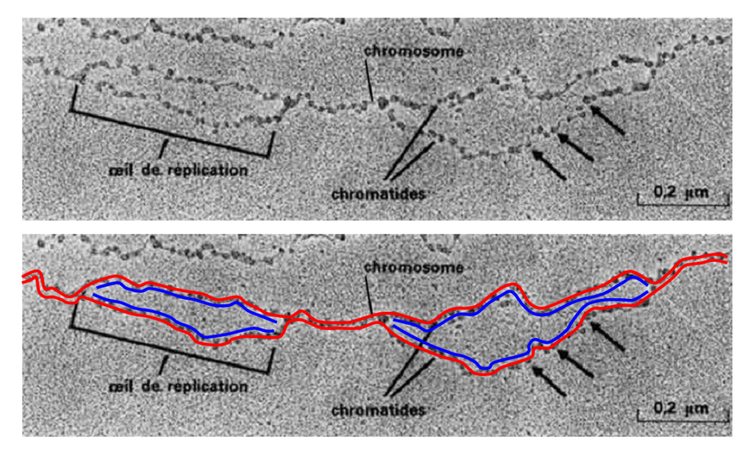

 |  | L'ADN Eucaryote se réplique grâce à l'intervention de plusieurs enzymes
 |  | qui ouvrent la double hélice au niveau de fources de réplication.
 |  | On estime que l'ADN humain est totalement répliqué en 8h,

